大一上
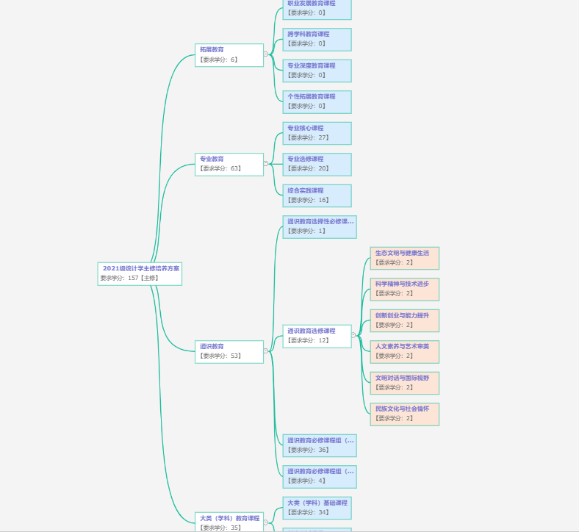
课程代码 | 课程名称 | 课程性质 | 学分

